상품제안서
잘 써지는 돌돌이 색연필 5P | 상품코드: S03315

 |  |  |  |  |  |  | 02-713-8555 | www.synergygift.co.kr
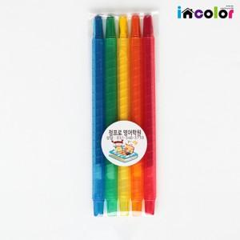

【상세/제작정보】

【인쇄/포장옵션】 | 풀칼라 / 스티커부착

【공급단가】 | 수량 | 300~ | 1,000~ | 2,000~ | 3,000~ | 5,000~
*VAT별도 | 단가 | 1,360원 | 1,330원 | 1,290원 | 1,220원 | 1,200원

【상품 URL】 | https://www.synergygift.co.kr:443/src/goods_detail.php?gdno=9789

